Monatsbericht - Elternberatung
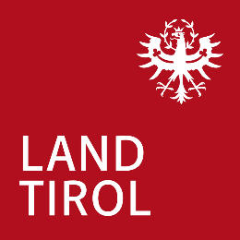
Amt der Tiroler Landesregierung
Abteilung Öffentliche Gesundheit
Bozner Platz 6
6020 Innsbruck

Monatsbericht - Elternberatung

Bezirk: | Monat: |  |  |  | Jahr: |  |  | Name:

Beratungsstelle | Datum | Beratungstage |  | Anzahl der Kinder |  |  |  |  | Themenstatistik
 |  | ohne Arzt | mit Arzt | Sgl. | 1-2 J | 2-4 J | Summe | NEU | Er-nährung | Schlafen | Pflege | Entwick-lung | Psy-Soz | Gesund-heit | Sonst.

Hausbesuch (HB), Bezirk, Anzahl:
Telefonberatung (TB), Bezirk, Anzahl:
 |  | Gesamt Themenstatistik: |  |  |  |  |  |  | 0 | 0 | 0 | 0 | 0 | 0 | 0

Zuweisung an: |  |  |  |  |  |  |  | Anzahl:

